Technafeu
Tel : +335.49.07.40.54 Site : www.prosynergie.fr Courriel : contact@prosynergie.fr

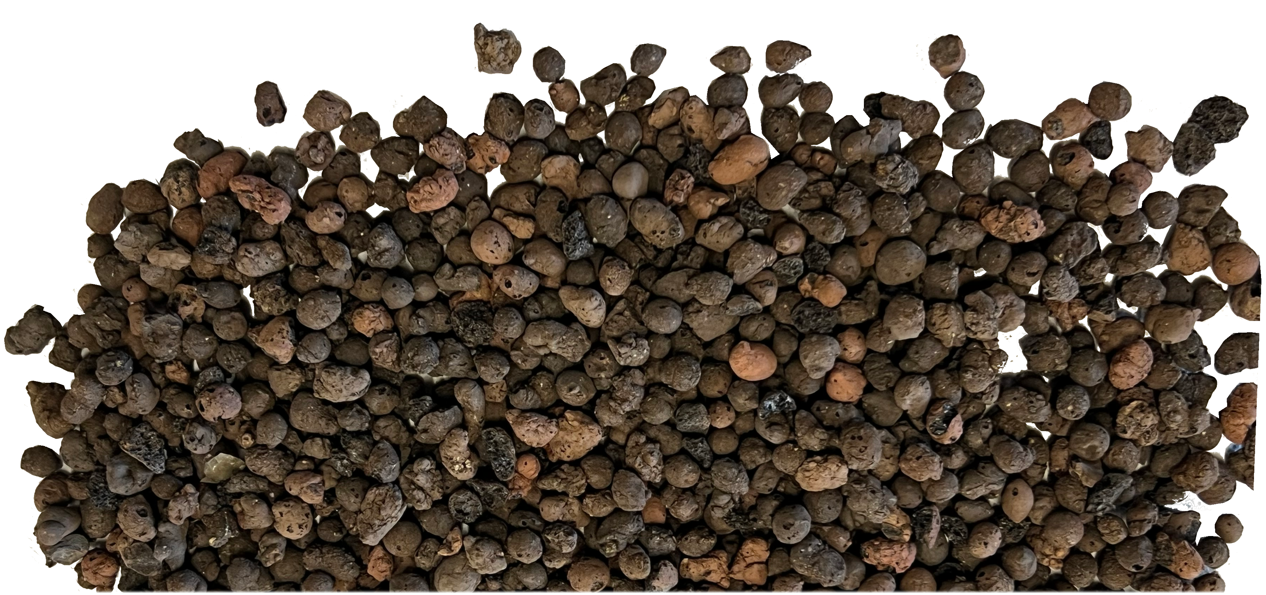
Technafeu
Calcul besoin remplissage

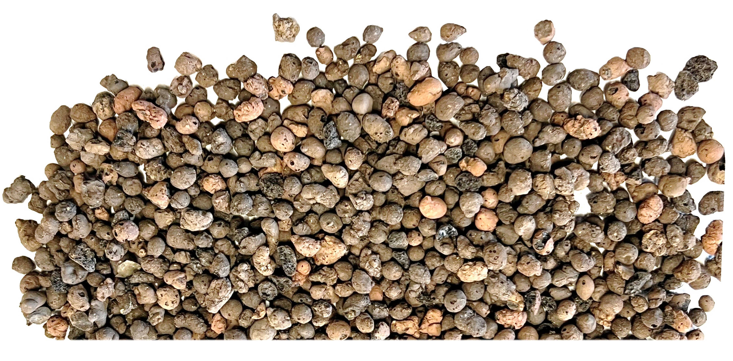
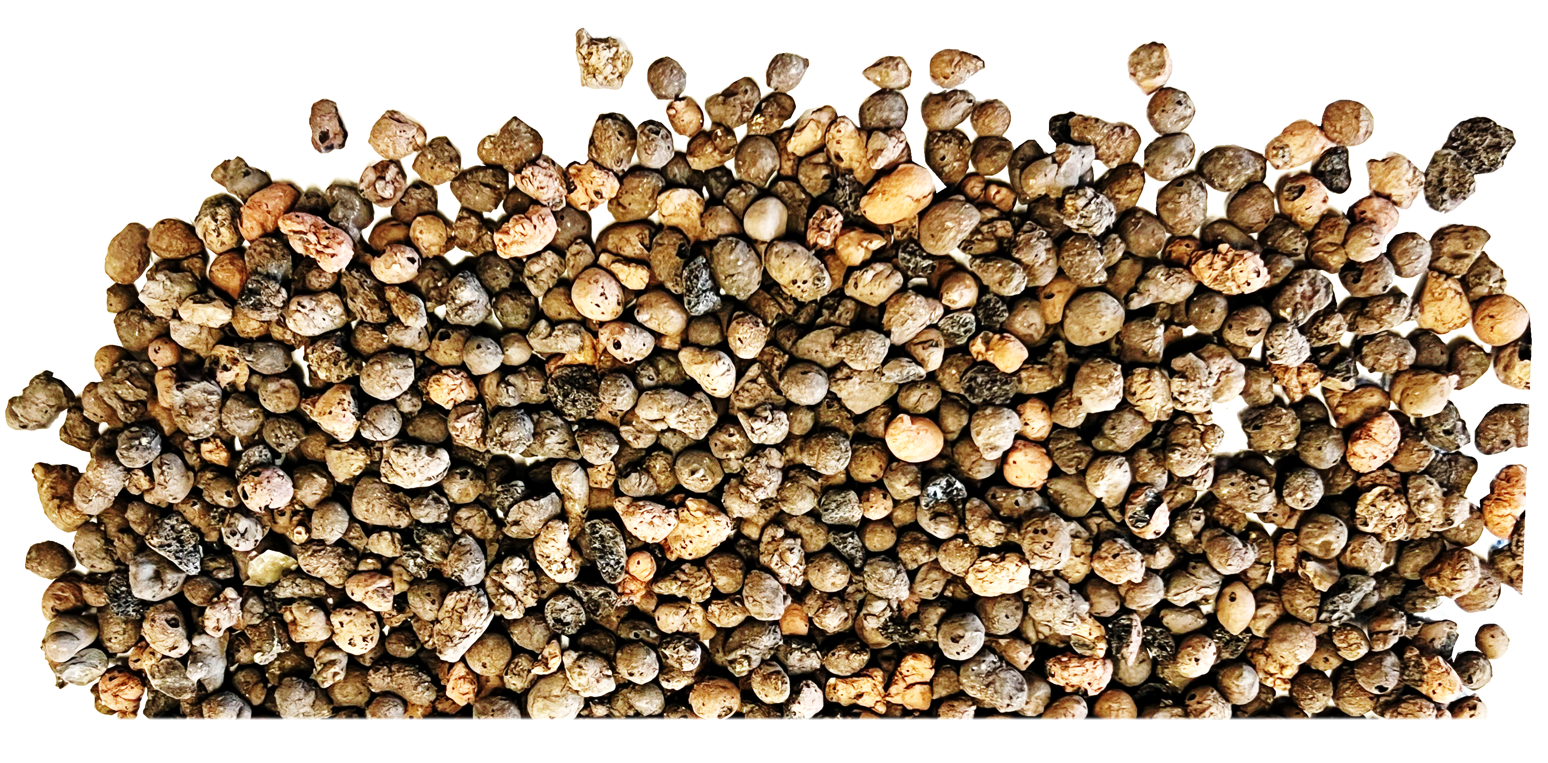
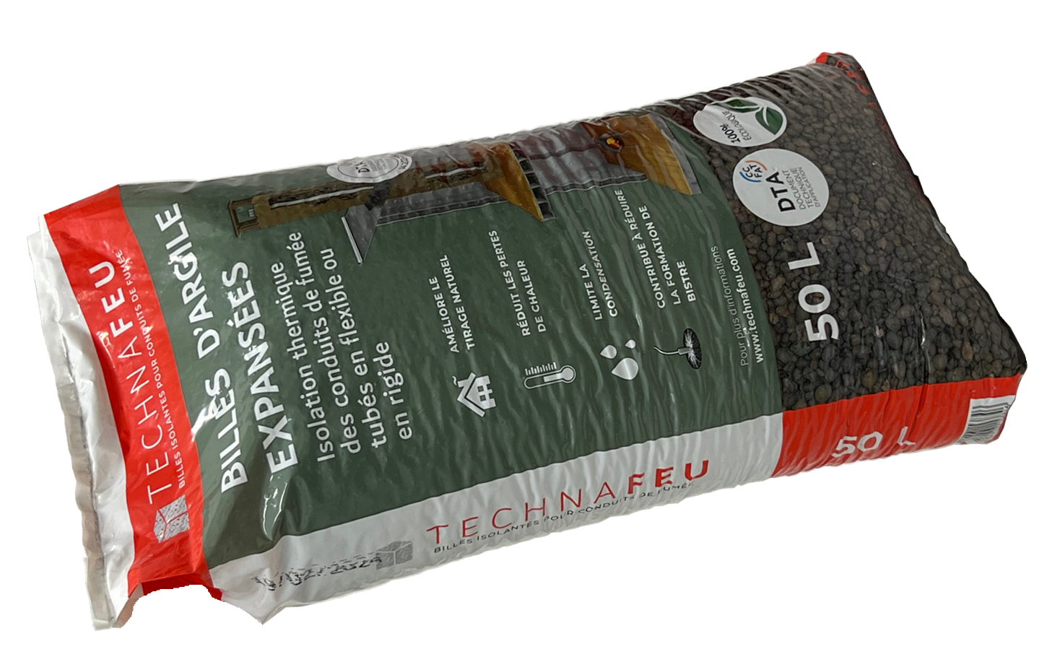
Données
à renseigner

L
 | Conduit maçonné

 | Hauteur (H en m) | 10.00 m
 | Largeur (L en cm) | 25 cm
 | Profondeur (P en cm) | 25 cm
 | Volume | 625 Litres

 | Tubage
P
 | Diamètre (Ø en mm) | 161 mm
 | Volume | 204 Litres

 | Volume à combler
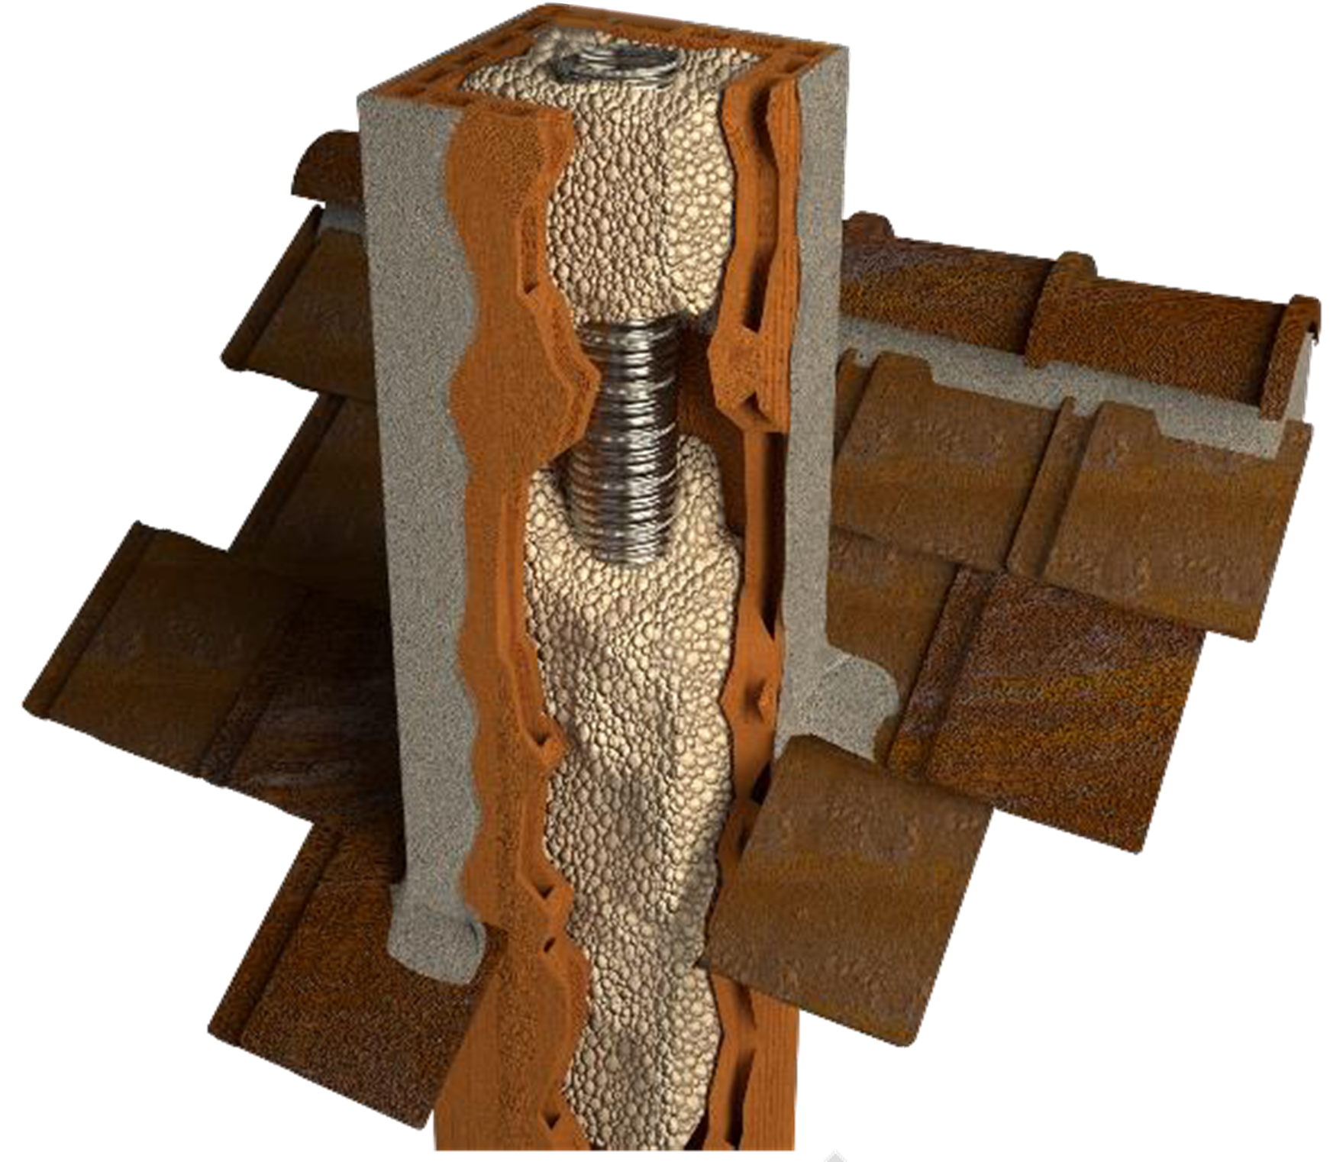
 | Volume à combler | 421 Litres
 | Poids estimé (± 15%) * | 129 Kg
 | Nombre de sacs | 9 Sacs
* Densité : 305Kg/m3 ± 15%

H
Ø

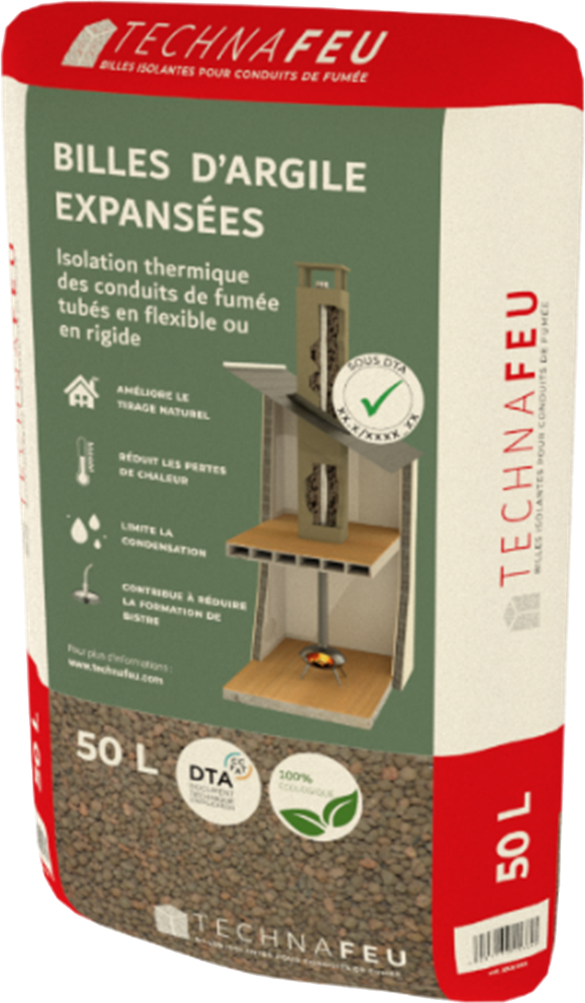

PROSYNERGIE- 5 rue moulin Cuit - 79120 LEZAY – SARL au capital de 100 960 euros - N° SIRET : 498 524 511 00025- APE 4674B - N° TVA INTRACOM : FR94498524511

